発生作業
定期作業

 | 交通費清書システムを保守するために下記の作業が必要になります。

 |  | ・来年度の休日の追加
 |  | ・社員の追加
 |  | ・社員退社時の対応

 |  | ■来年度の休日の追加

 |  |  | 毎年12月末までに次の年の祝日を調べてDBに追加してください。

 |  |  | ●手順

 |  |  |  | ・下記資料の[最終営業日レコード作成_yyyy］シートを開く

 |  |  |  |  | \\SRVFILE\staff\社内システムWG\交通費清書システム\03.運用\交通費清書システム_INSERT文作成.xlsx

 |  |  |  | ・次の年の祝日を調べ、グラフに入力する

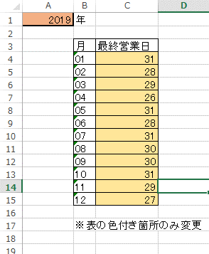

 |  |  |  | ・生成されるスクリプトをコピーしsqlを作成

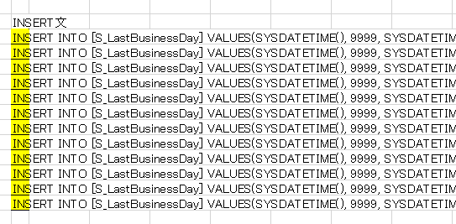
コピー

対象のDBを選択
 |  |  |  | ・SQLServerを開き作成したsqlを実行

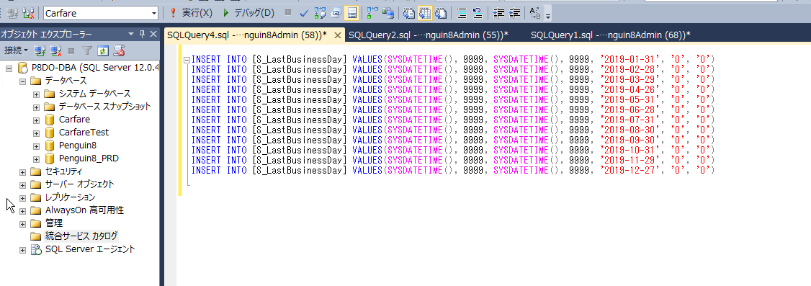

SQLを貼り付け

SQL実行

 |  | ■社員の追加

 |  |  | 社員が新しく入ってきたときにシステムへの追加作業が発生します。

 |  |  | ●手順

 |  |  |  | ・下記資料の[社員］シートを開く

 |  |  |  |  | \\SRVFILE\staff\社内システムWG\交通費清書システム\03.運用\交通費清書システム_INSERT文作成.xlsx

 |  |  |  | ・追加する社員の情報を記載

 |  |  |  | ・生成されるスクリプトをコピーしsqlを作成

コピー

対象のDBを選択
 |  |  |  | ・SQLServerを開き作成したsqlを実行

SQLを貼り付け

SQL実行

 |  | ■社員退社時の対応

 |  |  | ・社員退社時には対象社員のステータスを変更してください。

 |  |  | ●手順

 |  |  |  | SQL Serverを開き、Update文を作成
更新項目
[UpdTime] = 更新時刻 『SYSDATETIME()固定』
[UpdUser] = 更新者の社員ID
[Status] = 9 『固定』
条件
[WorkerID] = 退職者の社員ID
 |  |  |  |  | 例）Update文

 |  |  |  |  |  | UPDATE [M_Worker] SET [UpdTime] = SYSDATETIME() ,[UpdUser] = '0011' ,[Status] = '9' WHERE WorkerID = '0011'

対象のDBを選択
 |  |  |  | 作成したSQLを実行

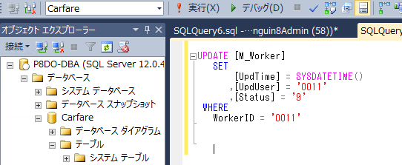

SQLを貼り付け

SQL実行

サーバ・環境
サーバ・環境について

 | 交通費清書システムはPenguin案件用のサーバーを間借りしている。
 | WEBサーバー、DBサーバー各1台に本番用環境、開発用環境が乗っている。

 | 【WEBサーバー】

 |  | ■IP：192.168.53.218
 |  | ■OS：Windows Server 2012R2

 |  | ■IIS

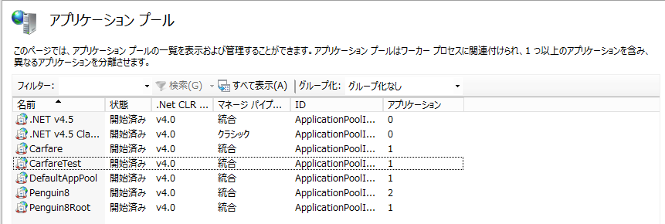

本番環境用・・

開発番環境用

 |  | ■アプリ格納ディレクトリ

 |  |  | ディレクトリ：D:\Carfare

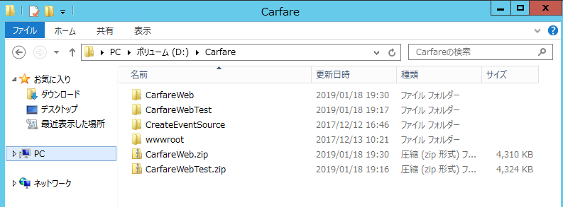

本番環境用

開発番環境用

 | 【DBサーバー】

 |  | IP：192.168.53.218
 |  | OS：Windows Server 2012R2
 |  | DB：SQL Server 2014

 |  | データベース

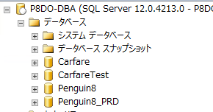

本番環境用

開発番環境用

 |  | ジョブ

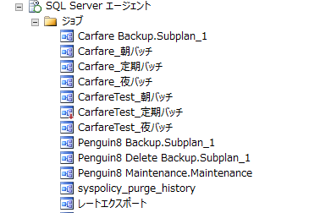

本番環境用

開発番環境用

ビルド&デプロイ方法
ビルド&デプロイ方法

 | ビルド方法は開発言語によって分かれます。

 |  | ・VB.NET
 |  | ・ASP.NET
 |  | ・VBA

 | ■VB.NET

 |  | ●ビルド手順

 |  |  | ・VisualStudioでslnファイルを開く

 |  |  | ・ソリューション構成とプラットフォームを選択

 |  |  | ・ソリューションをリビルド
プロジェクトを選択

 |  | ●リリース手順

 |  |  | ・DBサーバーの下記ディレクトリを開く

 |  |  |  | C:\Carfare

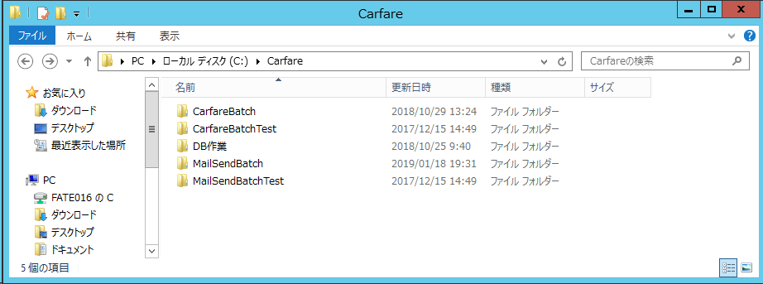

 |  |  | ・リリース対象のフォルダを開き、ビルドモジュールで上書きする

ビルドフォルダ
(プロジェクト管理)\(プロジェクト名)\bin\Release

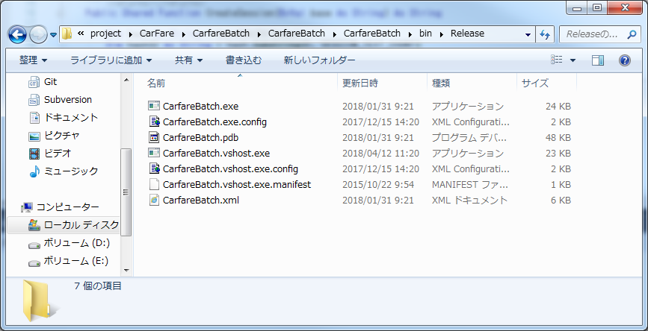

リリース先フォルダ
(DBサーバ)\C:\Carfare\(プロジェクト名)
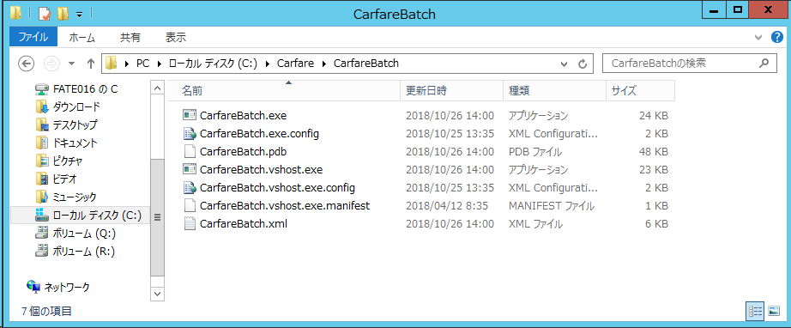

ファイルを上書き

 | ■ASP.NET

 |  | ●ビルド手順

 |  |  | ・VisualStudioでslnファイルを開く

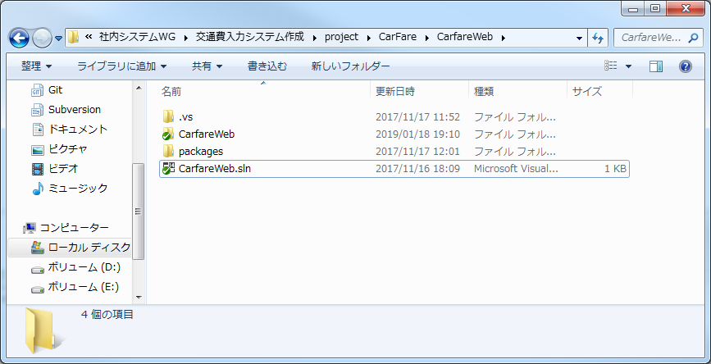

 |  |  | ・ソリューション構成とプラットフォームを選択

 |  |  | Webファイルを発行

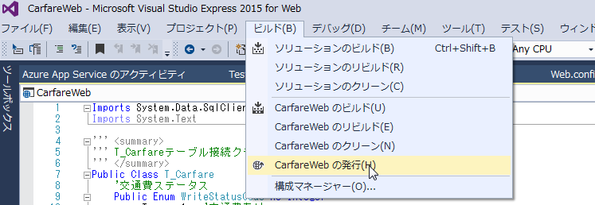

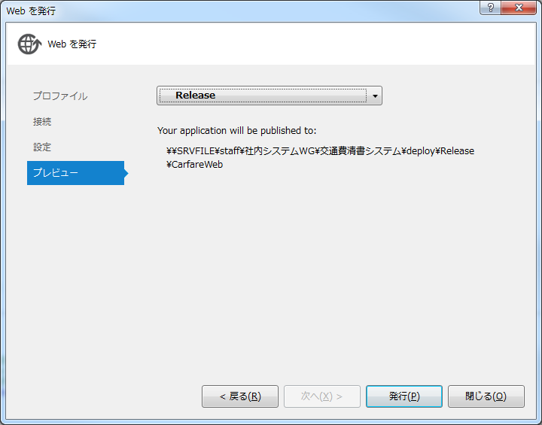

 |  | ●デプロイ方法

 |  |  | ・Webサーバーを開き、IISを表示する

 |  |  | ・交通費清書システム用のWebを停止

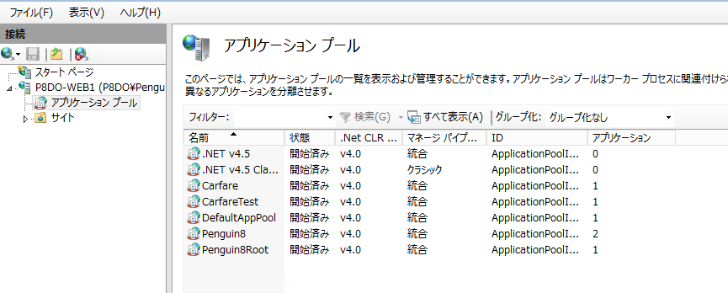

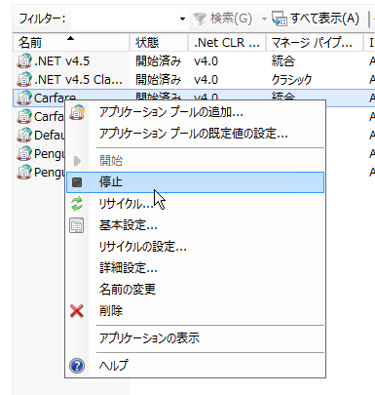

 |  |  | ・デプロイ用フォルダを圧縮

 |  |  |  | デプロイフォルダ
 |  |  |  |  | \\SRVFILE\staff\社内システムWG\交通費清書システム\deploy\Release

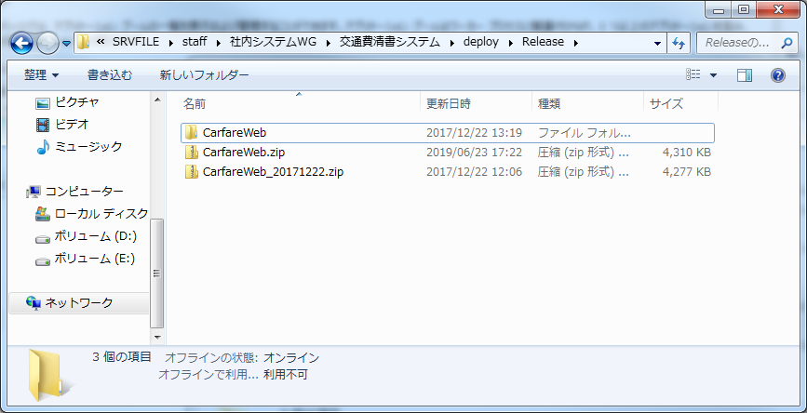

 |  |  | ・圧縮フォルダをデプロイ先フォルダにコピー

 |  |  |  | デプロイ先フォルダ
 |  |  |  |  | (Webサーバ)\D:\Carfare

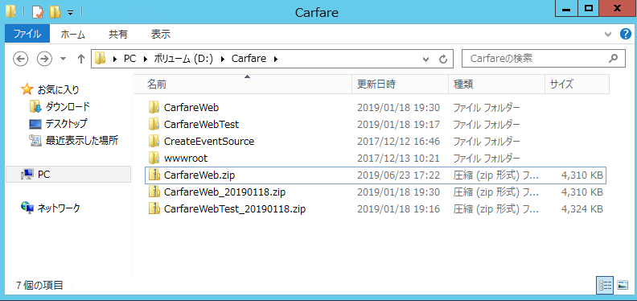

 |  |  | ・圧縮フォルダの中身をデプロイ先に上書き

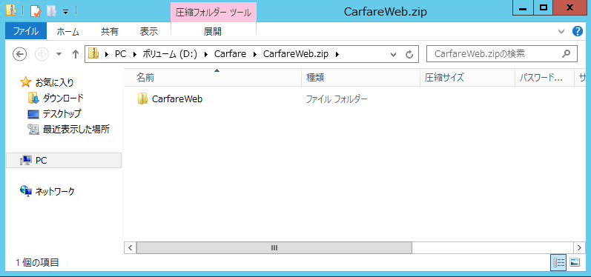

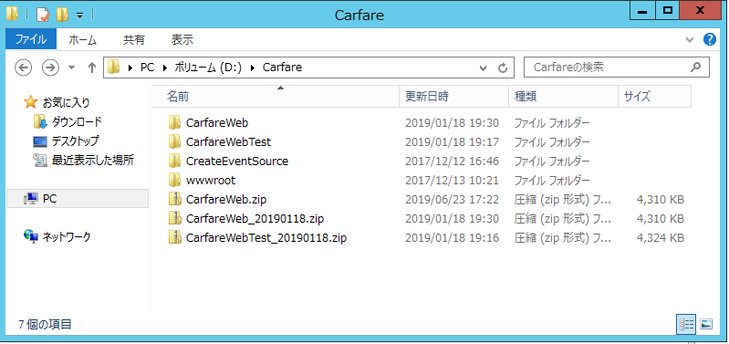

フォルダを上書き

 |  |  | ・交通費清書システムのWebを開始

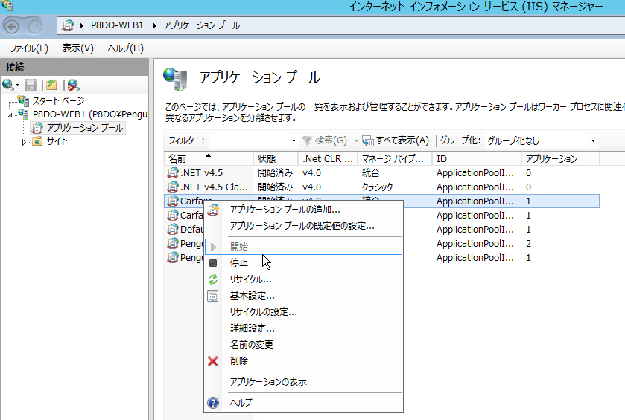

 | ■VBA

 |  | ●ビルド手順

 |  |  | （ここの記入をお願いします。）

VBAコミット方法
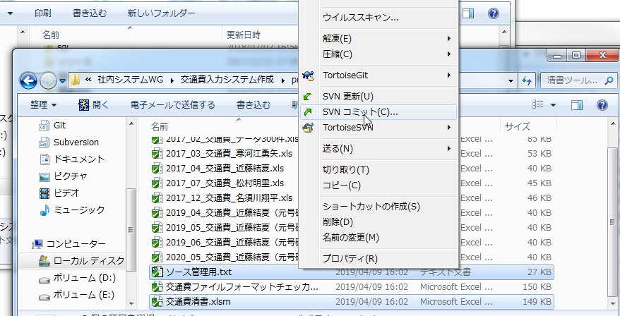
VBAコミット方法

 | VBAはExcel内にソースコードを記載するため、そのままコミットするとコードの変更ログが取得できません。
 | ですので、コードだけコピペでテキストに貼り付け、Excelファイルと一緒にコミットしてください。

 | ●手順

 |  | ・ソースを編集

 |  |  | (とくに補足なし)

 |  | ・編集したクラス内のソースを全てコピー

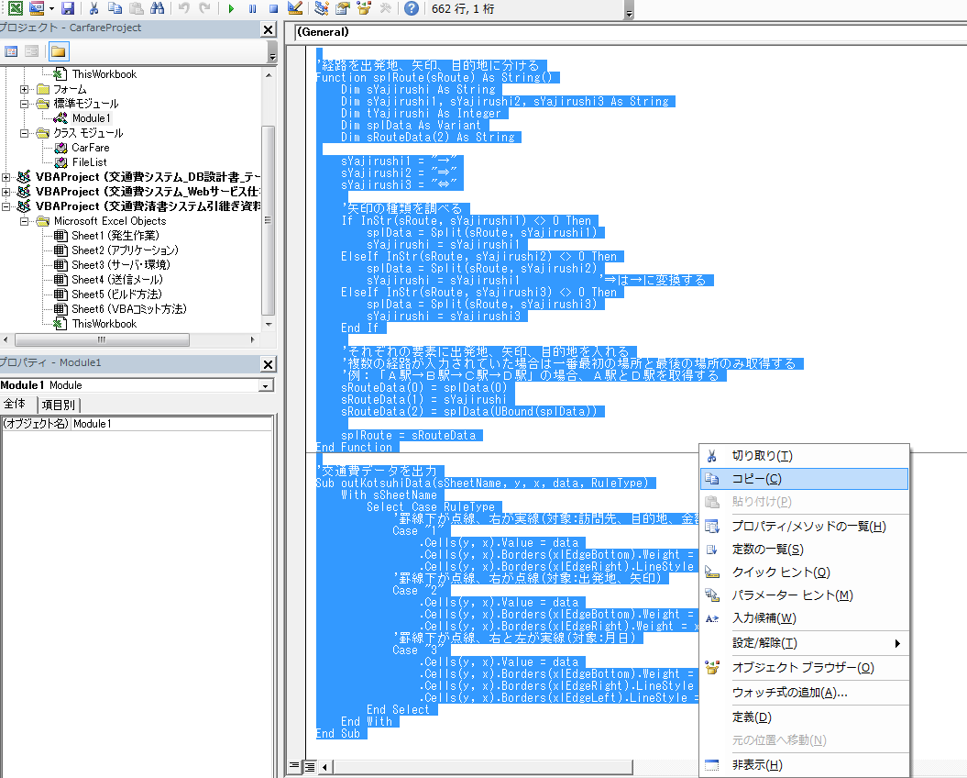

 |  | ・下記ファイルを開き、コピーしているコードで上書き

 |  |  | (ソース管理ディレクトリ)\CarFare\清書ツール\ソース管理用.txt

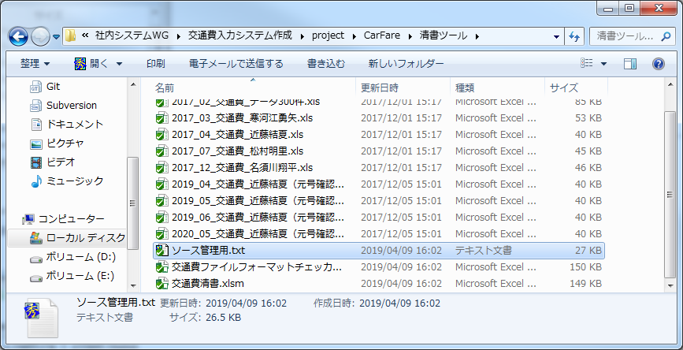

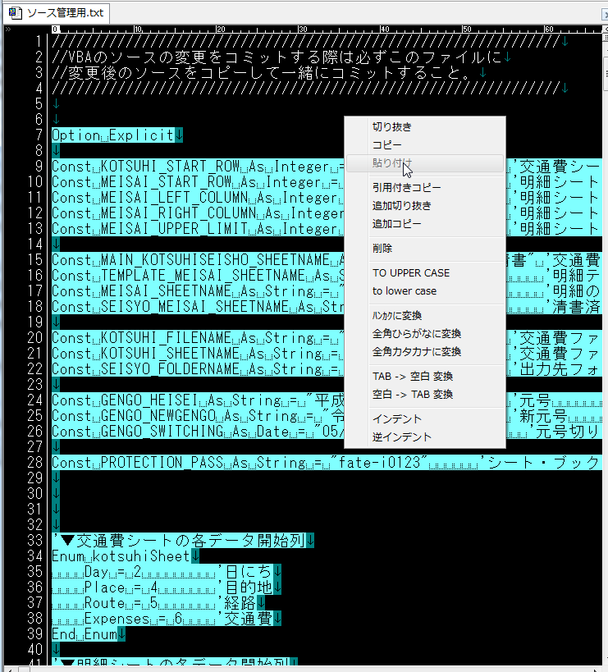

 |  | ・Excelファイルと一緒にコミット

